Sheet1
【明日方舟·终末地】拆解案

1.项目概述
 | 游戏简介：
 |  | 游戏名称：《明日方舟·终末地》
 |  | 游戏类型：角色扮演、模拟经营
 |  | 平台：PC、移动端
 |  | 核心玩法：战斗、冒险、基地建设

 | 设计目标：
 |  | 通过拆解，了解《终末地》的优劣之处，设计精良之处

2.养成系统
 | 1.抽卡系统
 | 一、开启条件及入口位置
 |  | 1.抽卡系统在 新手教程 后开启；未开启时，主界面无UI，菜单界面UI呈灰色且不可点击

 |  | 2.功能入口如下位置
 |  | 或按下后抬起F9键
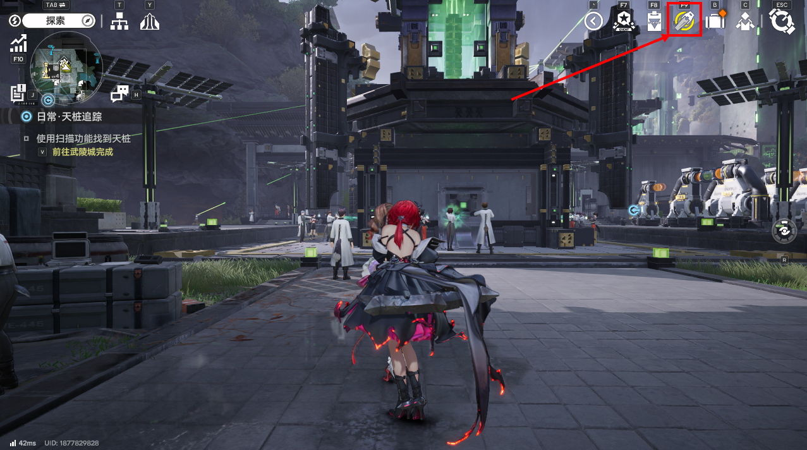
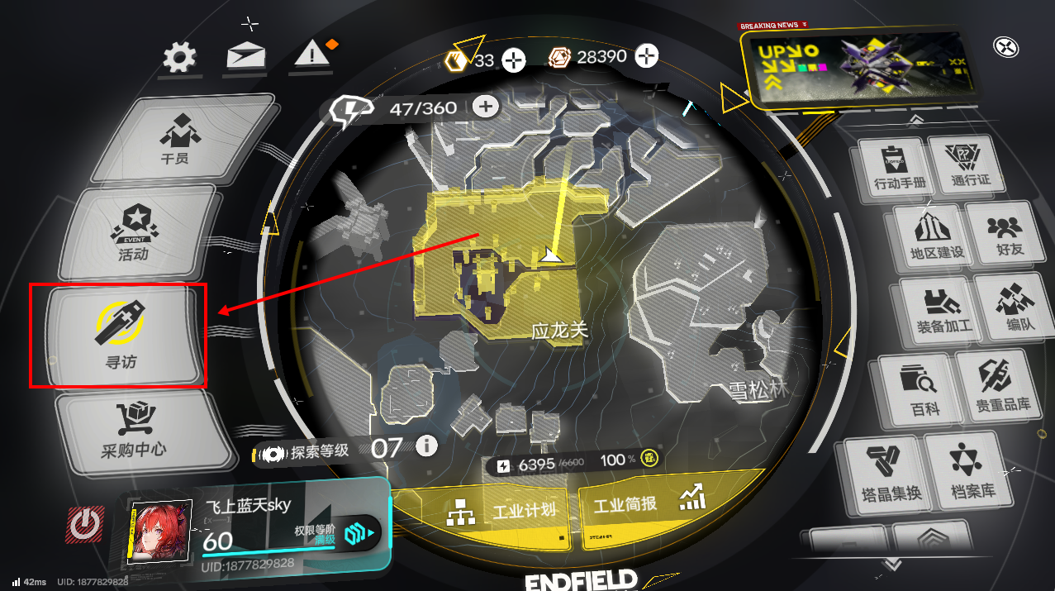
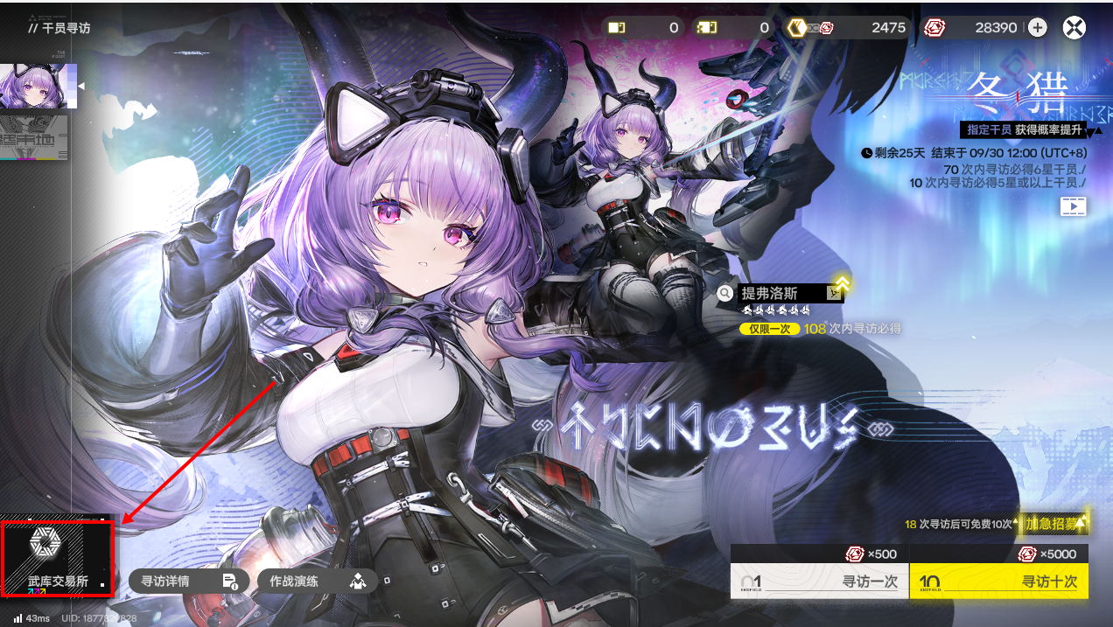

 | 二、分类及开启条件
 |  | 1.分为【特殊寻访】【基础寻访】【武库交易所】

 |  | 2.【特殊寻访】与【武库交易所】在指定时间后结束，并同时开启新寻访与交易所
 |  | 【基础寻访】固定不变

 | 三、抽卡说明
 |  | 1.卡池组成
 |  | 【基础寻访】六星角色有：艾尔黛拉/骏卫/别礼/余烬/黎风
 |  | 五星角色有：佩丽卡/弧光/艾维文娜/大潘/陈千语/狼卫/塞希/昼雪/阿列什
 |  | 四星角色有：秋栗/卡契尔/埃特拉/萤石/安培尔
 |  | 【特殊寻访】六星角色有：当期up/前两期up/【基础寻访】六星角色
 |  | 其余星级角色同【基础寻访】
 |  | 【武库交易所】六星武器有：当期up/其余共6种
 |  | 其余星级武器若干

 |  | 2.概率（下为基础概率）
 |  | 【基础寻访】0.8%抽得六星角色，8%抽得五星角色，91.2%抽得四星角色；同星角色平均概率。
 |  | 【特殊寻访】基础概率同【基础寻访】。特殊：在抽得六星角色后，再有50%概率获得当期六星up，即0.4%，其余同星角色平分概率
 |  | 【特殊寻访】结束后，当期up角色 同 基础寻访角色 列入在未来两轮可抽取角色中，但不参与up
 |  | 【武库交易所】4%抽得六星武器，特殊的：当期六星up为其余武器平均概率的2倍；15%抽得五星武器；81%抽得四星武器

 |  | 3.抽取规则
 |  | 【基础寻访】寻访每次耗费500嵌晶玉。每10次，必得五星及以上角色；每80次，必得六星角色
 |  | 【特殊寻访】同【基础寻访】。特殊的，连续65次没有获得六星角色，每次寻访六星角色概率增加5%，直达获得。
 |  | 当期【特殊寻访】累计寻访30次，额外获得10次当期免费寻访；累计寻访60次，额外获得10次下期免费寻访
 |  | 重复抽得角色，获得该角色信物。连续5次获得后（不含5次），信物可兑换成集成配额
 |  | 获得六星角色时，获得2000武库配额；获得五星角色时，获得200武库配额；获得四星角色时，获得20武库配额
 |  | 【武库交易所】申领每10次耗费1980武库配额。每40次，必得六星武器；每80次，必得当期up武器。共有当期up/前两期up/常驻武器多种独立池，下列特殊规则相同，但累计不互通
 |  | 特殊的：累计申领100次，额外获得补充武器箱，可免费领取除up武器外任一把；
 |  | 累计申领180次，每次申领当期up武器概率增加；
 |  | 此后，每申领8次，额外交替获得补充武器箱 或 当期up武器概率增加

 | 2.商店系统
 | 一、开启条件及入口位置
 |  | 1.商店系统在 新手教程 后开启；未开启时，主界面无UI，菜单界面UI呈灰色且不可点击

 |  | 2.功能入口如下位置
 |  | 或按下后抬起F5键
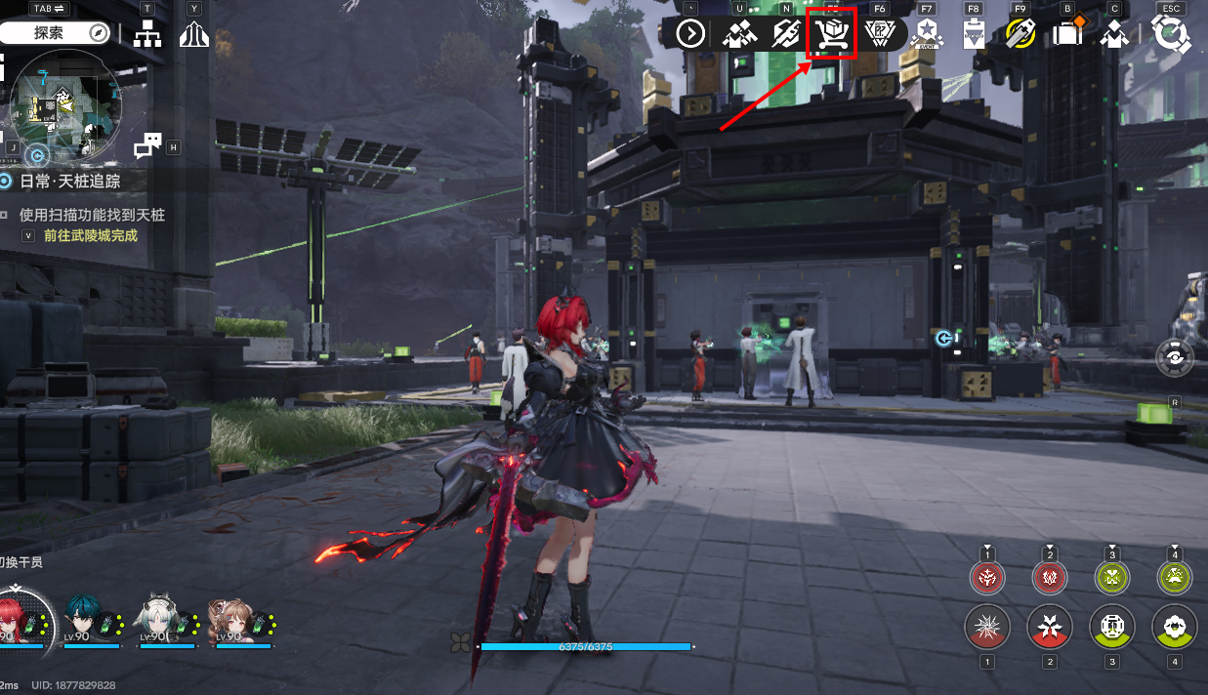
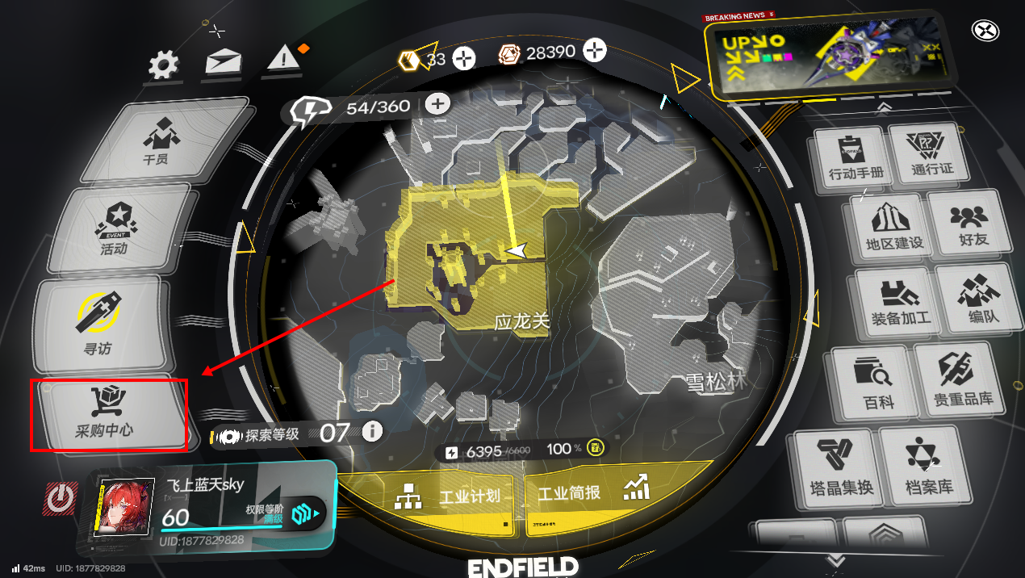

 | 二、分类
 |  | 1.分为【帝江号精选】【源石交易所】【组合包】【武库交易所】【配额交换所】【信用交易所】

 |  | 2.【帝江号精选】分为通行证+若干组合包的不固定组合，故不讲解
 |  | 【源石交易所】分为若干档，可付费购买源石
 |  | 【组合包】分为【启程组合包】【限时组合包】【标准组合包】【月卡】【武库组合包】
 |  | 【武库交易所】见2.养成系统-1.抽卡系统
 |  | 【配额兑换所】分为【集成配额交易】【保障配额交易】【终点配额交易】
 |  | 【信用交易所】共10个商品，每日不同且可刷新

 | 三、购买说明
 |  | 【源石交易所】
 |  | 分为1源石6元、12源石30元、42源石98元、85源石198元、141源石328元、280源石648元
 |  | 各档每次游戏周年庆后首次购买，源石可额外获得一倍。特殊的，该账号首次购买1源石6元档，额外获得6颗
 |  | 1源石 = 75嵌晶玉

 |  | 【组合包】
 |  | 【启程组合包】
 |  | 【宏愿兵装组合包】：六星武器【宏愿】/6源石，6元
 |  | 【全面人才组合包】：10特殊寻访凭证/2000武库配额，128元
 |  | 【人事支援组合包】：10基础寻访凭证/10万折金票，98元

 |  | 【限时组合包】
 |  | 当期【寻访组合包】：10当期特殊寻访凭证/8万折金票，98元
 |  | 【协议源流组合包】：10特殊寻访凭证/2000武库配额/10存续的痕迹，198元

 |  | 【标准组合包】
 |  | 【每月素材组合包】：角色、武器养成材料若干/10万折金票，98元
 |  | 【每周素材组合包】：角色、武器养成材料若干/3万折金票，30元
 |  | 【信息更新支援包】：1ID信息更新卡，免费。特殊：卡有效期180天
 |  | 【信息更新支援包】：1ID信息更新卡，30元。特殊：卡有效期180天

 |  | 【月卡】
 |  | 每日可领200嵌晶玉/1应急理智加强剂/4理智消耗许可，共30日。特殊的，立得12源石

 |  | 【武库组合包】
 |  | 【特惠武库配额包】：2000武库配额，88元

 |  | 【配额兑换所】
 |  | 连续5次获得角色信物后（不含）可兑换集成配额。1六星信物 = 10终点配额,1五星信物 = 20集成配额，1四星信物 = 5集成配额
 |  | 重复获得相同六星角色时，额外获得50保障配额；重复获得相同五星角色时，额外获得10保障配额
 |  | 【集成配额交易】
 |  | 70集成配额 = 1当期寻访凭证，共5次。角色、武器养成素材若干，兑换价格不一
 |  | 【保障配额交易】
 |  | 200保障配额 = 1五星角色，共1次，次数、角色每30天刷新；25保障配额 = 1存续的痕迹，共10次，次数每60天刷新；25保障配额 = 1特殊寻访凭证；。角色、武器养成素材若干，兑换价格不一
 |  | 【终点配额交易】
 |  | 20终点配额 = 1六星武器，不含up武器

 |  | 【信用交易所】
 |  | 每日可领取300配额。可刷新4次，基础费用80信用，每次增加40信用
 |  | 可能含400信用 = 25嵌晶玉/340信用 = 20武库配额/角色、武器养成素材若干。信用价格可能额外包含折扣

 | 3.活动系统
 | 一、开启条件及入口位置
 |  | 1.活动系统在 新手教程 后开启；未开启时，主界面无UI，菜单界面UI呈灰色且不可点击

 |  | 2.功能入口如下位置
 |  | 或按下后抬起F7键
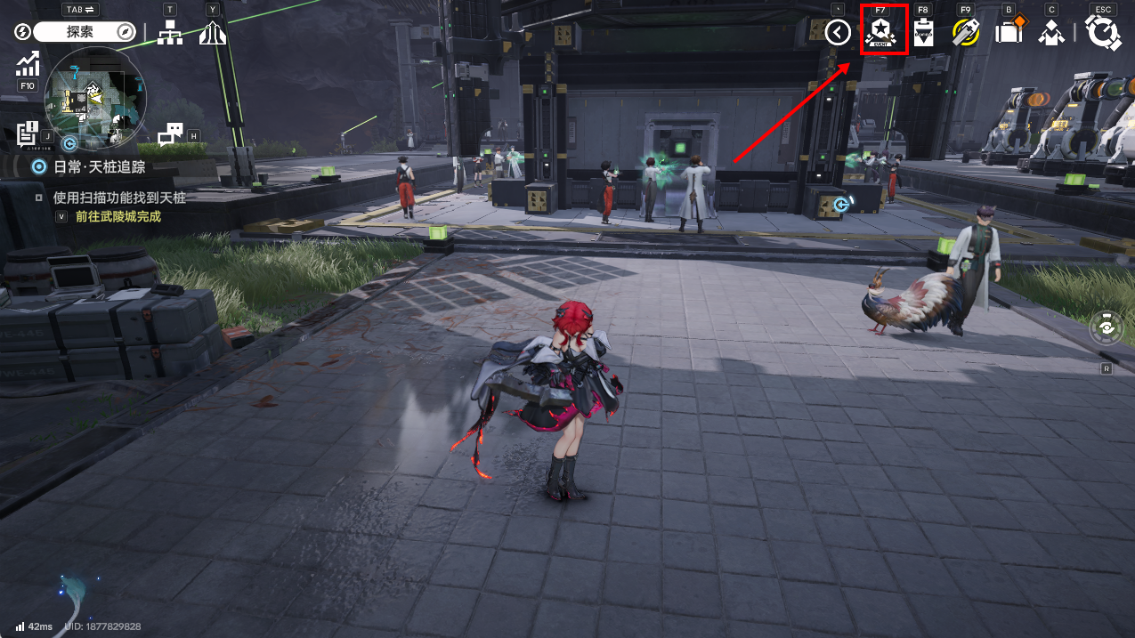
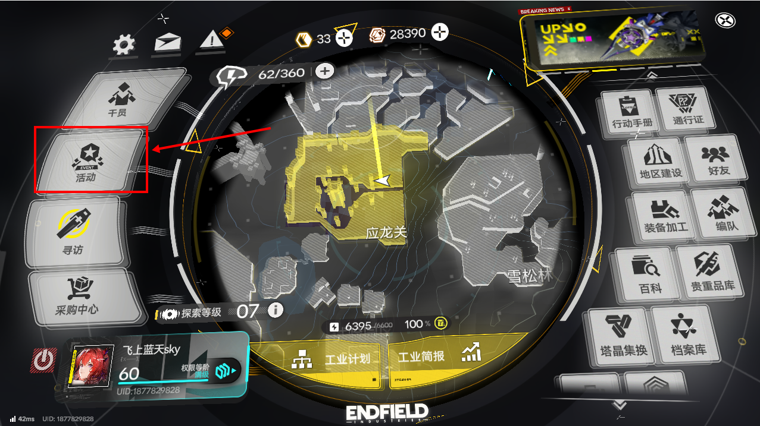

 | 二、分类
 |  | 分为当期up角色【寻访签到】/当期up角色【作战演练】/【每周事务】/活动若干

 | 三、活动说明
 |  | up角色【寻访签到】
 |  | 分为7天，每登录1天可领取当次累计天数奖励
 |  | 第一天：2当期特殊寻访凭证/角色培养素材若干
 |  | 第二天：2当期特殊寻访凭证/武器培养素材若干
 |  | 第三天：1当期特殊寻访凭证/角色培养素材若干
 |  | 第四至七天：角色、武器培养素材若干

 |  | 当期up角色【作战演练】
 |  | 含1关以当期up角色配队的训练关卡
 |  | 完成关卡可获得：100嵌晶玉/1当期up角色适用五星武器/1套当期up角色适配满精锻集成实训装备/1存续的痕迹/角色、武器培养素材若干

 |  | 【每周事务】
 |  | 完成当期指定若干任务，可获得若干每周事务点数
 |  | 每2每周事务点数，可获得100嵌晶玉/100嵌晶玉/150嵌晶玉/150嵌晶玉/100武库配额，与角色、武器养成素材若干

 | 4.常驻玩法系统

